預定進度表
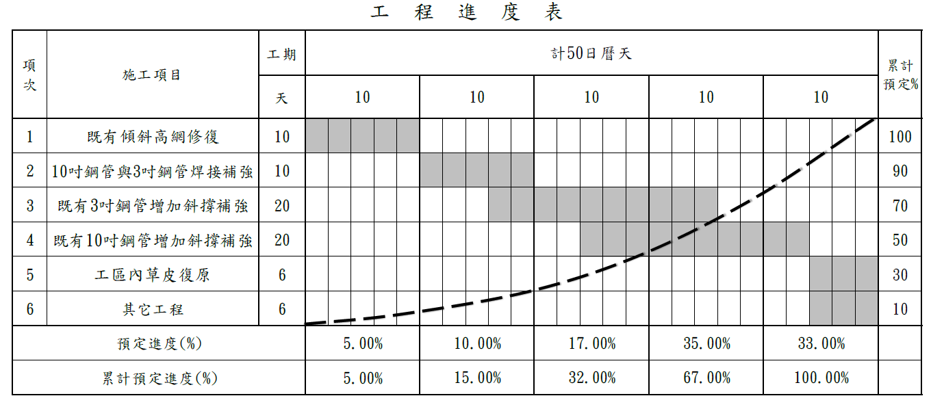
天數 | 1~10 | 11~20 | 21~30 | 31~40 | 41~50
天數 | 10 | 10 | 10 | 10 | 10
單日進度 | 0.50 | 1.00 | 1.70 | 3.50 | 3.30
該期進度 | 5 | 10 | 17 | 35 | 33
累計 | 5 | 15 | 32 | 67 | 100

 | 5 | 10 | 17 | 35 | 33
 | 5 | 15 | 32 | 67 | 100

